상품제안서
에코라이프 흡수력 좋은 가정용 욕실매트 발매트(40*60) | 상품코드: F28541

 |  |  |  |  |  |  | 02-412-0044 | www.easy1.co.kr
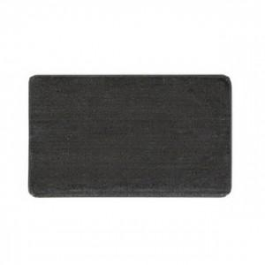

【상세/제작정보】 | 스티커 제작및 부착 비용 별도 문의.

【인쇄/포장옵션】 | / 포장불가능

【공급단가】 | 수량 | 50~ | 100~ | 500~ | 1,000~ | 2,000~
*VAT별도 | 단가 | 7,440원 | 7,310원 | 7,130원 | 7,000원 | 6,820원

【상품 URL】 | https://dev.easy1.co.kr:443/src/goods_detail.php?gdno=28541

